五级理论要素表
题目序号 | 鉴定点 | 重要 程度 | 资料 | 题型 | 题型号
B-B-K-001 | 钢筋外观检查的依据标准 | x | （A）《混凝土结构工程施工质量验收规范》GB 50204 （B）《建筑施工高处作业安全技术规范》JGJ 80 （C）《施工现场临时用电安全技术规范》JGJ 46 （D）《建筑地基基础工程施工质量验收规范》GB 50202 | 单选题4个 判断题2个 | 单选题：B 判断题：C
B-B-K-002 | 钢筋外观检查的方法内容 | x | 《混凝土结构工程施工质量验收规范》GB 50204-2015：要求对钢筋外观质量进行检查，虽未详细阐述检查方法，但规定检查数量为全数检查，检验方法为观察。在实际操作中常结合尺量检查钢筋的直径、长度、弯曲度等尺寸偏差 。
B-B-K-003 | 钢筋吊牌的内容 | x | 《钢筋混凝土用热轧带肋钢筋》GB/T 1499.2-2024 ：钢筋应轧上明显的牌号标志、厂名（或商标）和直径（mm）数字等，这些信息与吊牌内容相互关联，实际工程中吊牌内容一般也包含钢筋的基本信息（如钢筋牌号、规格、生产日期等）、质量证明信息（生产许可证编号、检验员代号等 ）以及用于追溯的批次信息等。 | 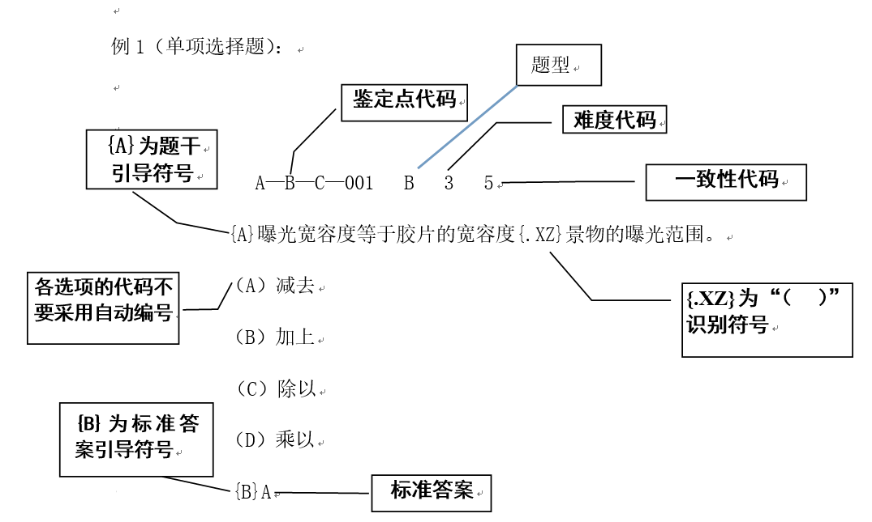
B-B-K-004 | 随车书面材料的内容 | x | 钢筋进场时应具备质量证明文件，质量证明文件应字迹清楚，内容包括供方名称或厂标、需方名称、发货日期、合同号、标准号及水平等级、牌号、炉罐（批）号、交货状态、加工用途、重量、支数或件数、品种名称、规格尺寸（型号）和级别、标准中所规定的各项试验结果（包括参考性指标）、技术监督部门印记等 。
B-B-K-005 | 钢筋调直后外观检查 | x | 《混凝土结构工程施工质量验收规范》GB 50204-2015：虽未专门针对钢筋调直后外观检查详细规定，但对钢筋的一般外观质量要求适用于调直后的钢筋，即钢筋应平直、无损伤，表面不得有影响使用的缺陷。
B-B-K-006 | 钢筋弯曲成型后外观检查 | x | 《混凝土结构工程施工质量验收规范》GB 50204：规定钢筋加工的形状、尺寸应符合设计要求，其偏差应符合该规范的规定。对于钢筋弯曲成型后的角度允许偏差、弯弧内直径、箍筋弯钩的平直部分长度等外观检查项目及允许偏差值有明确要求，如钢筋弯曲成型后的角度允许偏差应为 ±2°
B-B-K-007 | 钢筋焊接接头外观检查 | x | 《钢筋焊接及验收规程》JGJ 18-2012（行业专项标准）​ 通用要求：所有焊接接头表面不得有裂纹、焊瘤，接头处钢筋轴线偏移不得超过钢筋直径的 0.1 倍且不大于 2mm，弯折角度不得大于 3°。​ 分类规定：​ 电弧焊接头：帮条焊、搭接焊的焊缝高度不应小于 0.3 倍钢筋直径，焊缝宽度不应小于 0.7 倍钢筋直径；​ 电渣压力焊接头：焊包突出钢筋表面的高度不得小于 4mm，不得有漏渣现象；​ 闪光对焊接头：接头处不得有横向裂纹，与电极接触处不得有明显烧伤。​ 检查数量：每一检验批随机抽取 10% 的接头，且不少于 10 个；当某一项目不合格率超过 10% 时，需全数复验。
B-B-K-008 | 钢筋外观不合格的处理 | x | 《混凝土结构工程施工质量验收规范》GB 50204-2015​ 进场验收处理：外观不合格的钢筋严禁进场，已进场的需标记为 “不合格” 并隔离存放，不得用于工程。​ 加工过程处理：弯折钢筋不得敲直后作为受力钢筋使用；调直、弯曲成型后出现裂纹、颈缩的钢筋需报废，不得修整后使用。​ 异常情况处理：若发现钢筋脆断、焊接性能不良伴随外观异常，需对同批钢筋进行化学成分专项检验，检验不合格则整批禁用。

